簡易マニュアル
 |  | 簡易マニュアル

 |  | 目次

 | 1 | トップ画面（メインメニュー）について
 | 2 | 新規登録画面について
 | 3 | 社員一覧画面について
 | 4 | 更新・削除画面について
 | 5 | マスタ選択画面について
 | 6 | マスタ訂正画面について

 | 1 | トップ画面（メインメニュー）について
 |  | トップ画面からコンテンツの選択をする
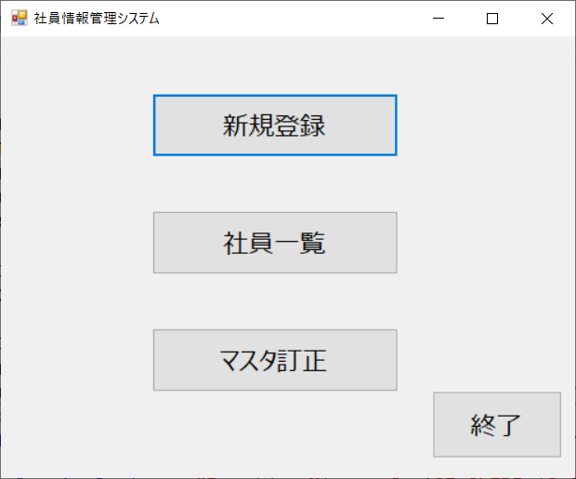

目次へ

 | 2 | 新規登録画面について
 |  | トップ画面から新規登録ボタンが押されると開く
 |  | 社員情報の新規登録ができる
 |  | 番号・氏名を入力し稼働状況はリストから選択する | ※稼働状況は未選択でも登録可能
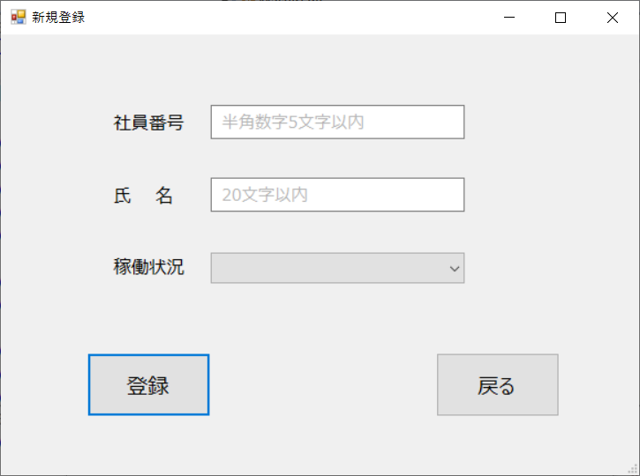
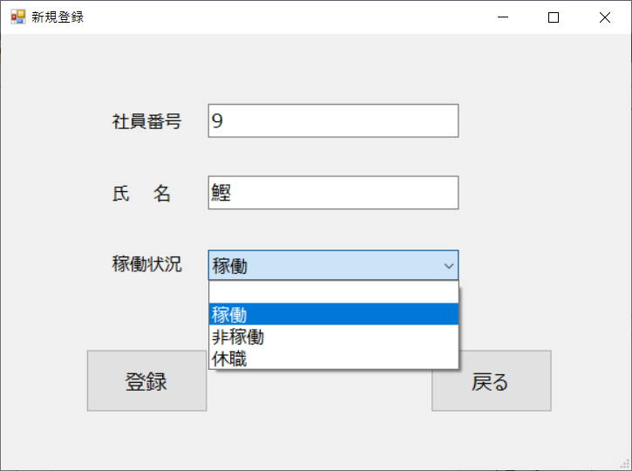

 |  | 登録ボタンを押すとDBに登録される | 登録できなかった時はエラーメッセージが表示される
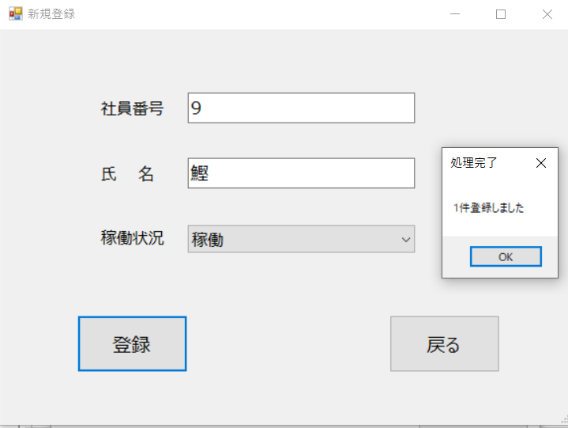
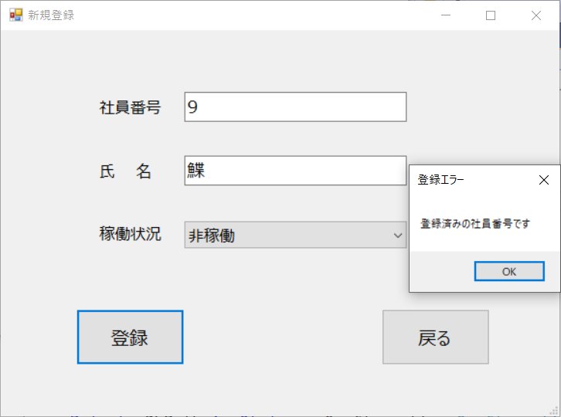

目次へ

 | 3 | 社員一覧画面について
 |  | トップ画面から社員一覧ボタンが押されると開く
 |  | セルをクリックすることで更新・削除画面へ
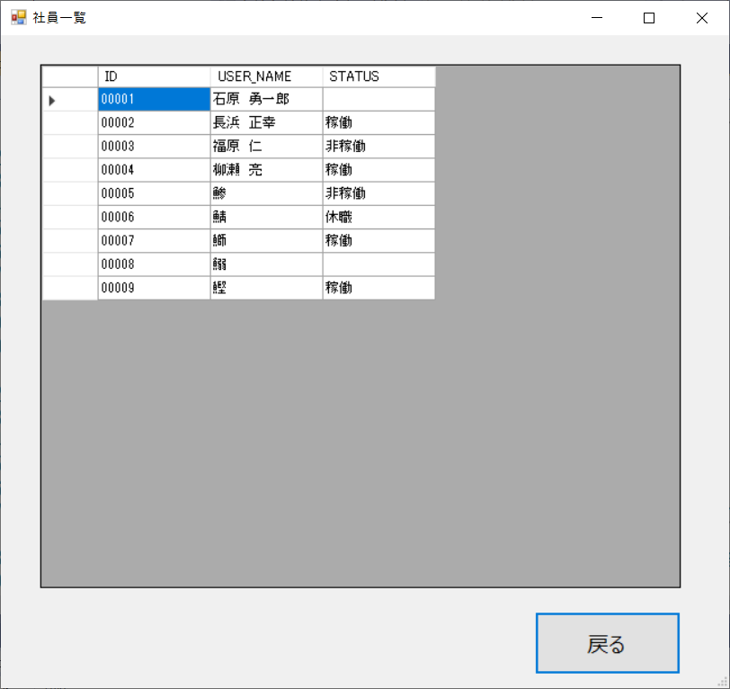

目次へ

 | 4 | 更新・削除画面について
 |  | 社員一覧からクリックしたセルの情報が表示される
 |  | 社員情報の更新・削除ができる
 |  | 使い方は新規登録画面と同様 | 更新時表示
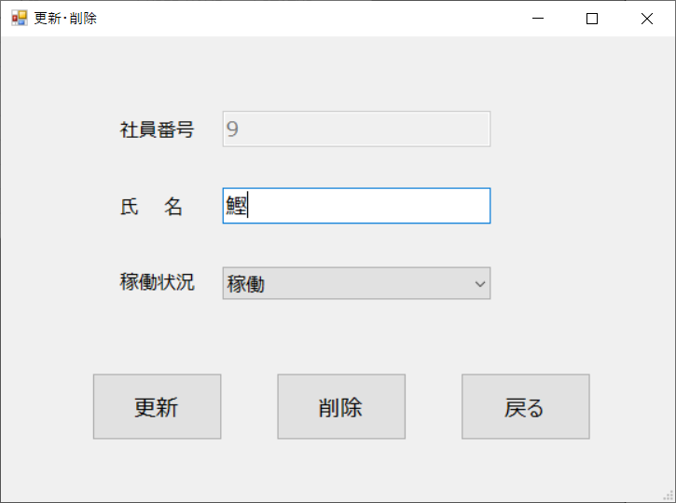
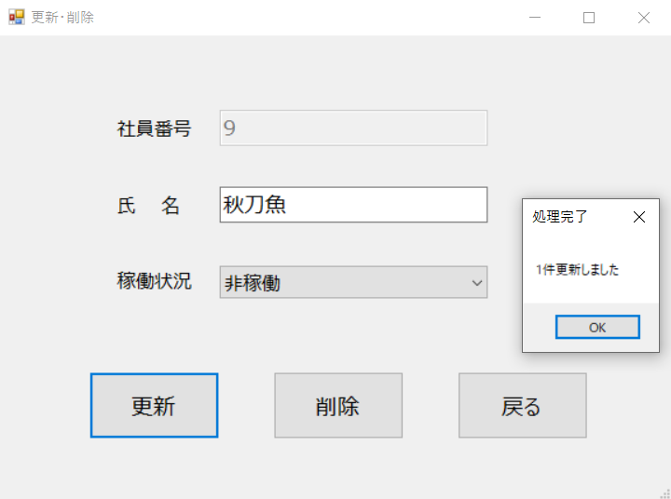

 |  | 処理成功後、詳細画面が閉じ一覧に反映される | 削除時表示
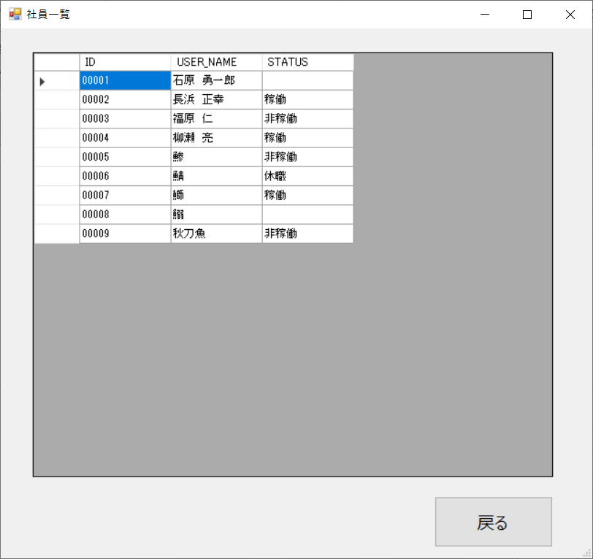
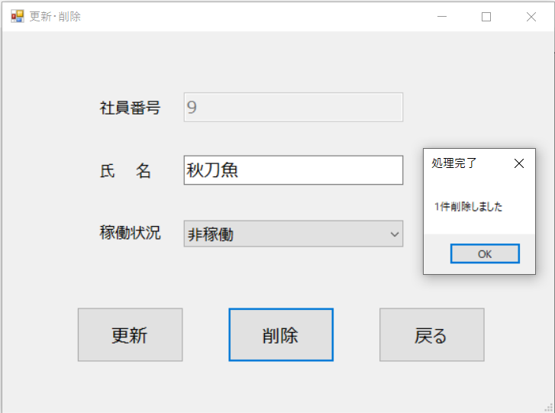

目次へ

 | 5 | マスタ選択画面について
 |  | トップ画面からマスタ訂正ボタンが押されると開く
 |  | DBに登録されているテーブル一覧が表示される
 |  | マスタ名（テーブル名）をダブルクリックすると
 |  | マスタ訂正画面が開く
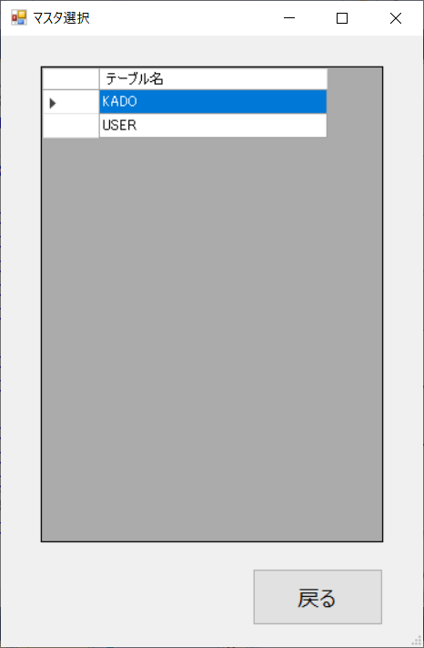

目次へ

 | 6 | マスタ訂正画面について
 |  | ダブルクリックされたマスタの訂正画面が表示される
 |  | セルの中身を直接書き換え適用ボタンを押すことで
 |  | 反映される
 |  | 登録・更新・削除を1回で行うことができる
 |  | 【USER】マスタ例 | 【KADO】マスタ例
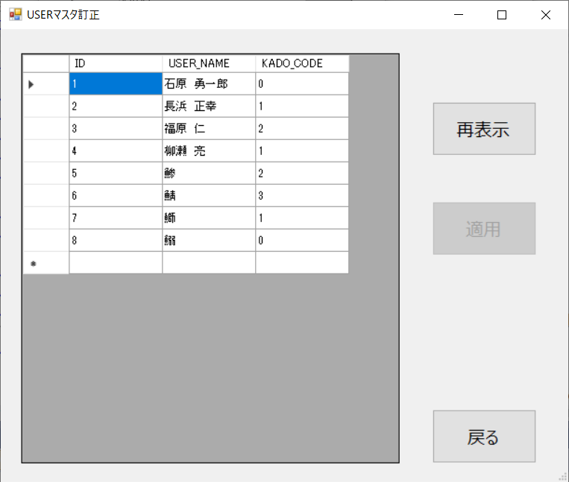
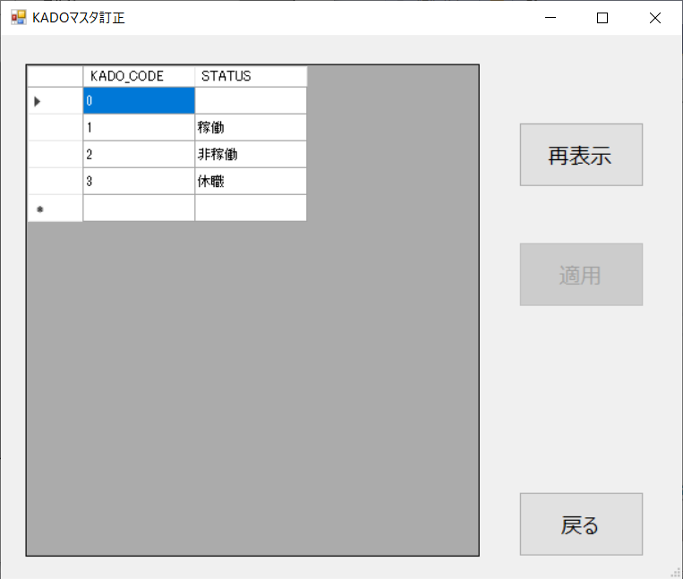

 |  | 編集時 | 適用完了時
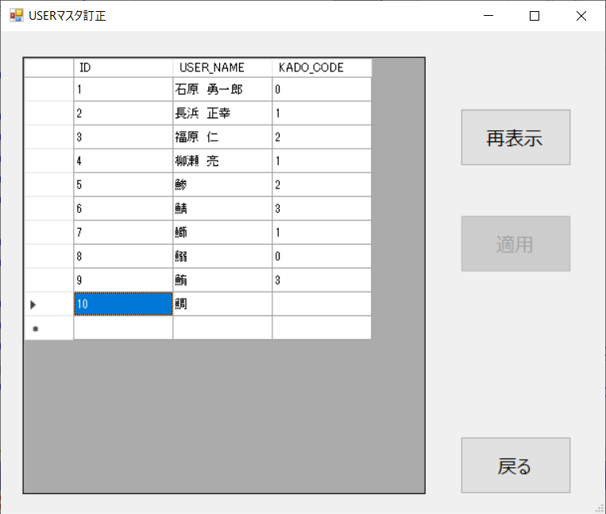
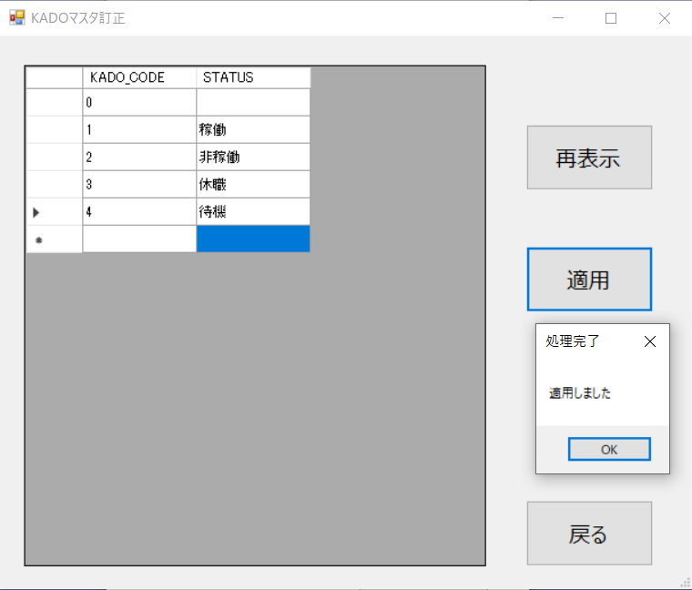

目次へ

